상품제안서
나빌레라 쓰리세븐 라운드 6종 자개에디션 (전통문양) | 상품코드: S42042

 |  |  |  |  |  |  | 02-713-8555 | www.synergygift.co.kr
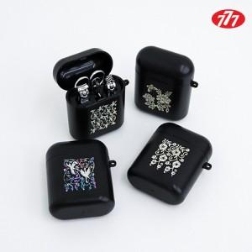

【상세/제작정보】

【인쇄/포장옵션】 | 레이저 / 포장지포장

【공급단가】 | 수량 | 30~ | 100~ | 300~ | 500~ | 1,000~
*VAT별도 | 당초학 | 14,720원 | 13,680원 | 13,220원 | 12,880원 | 12,650원
 | 매화 | 14,720원 | 13,680원 | 13,220원 | 12,880원 | 12,650원
 | 목단 | 14,720원 | 13,680원 | 13,220원 | 12,880원 | 12,650원
 | 운학 | 14,720원 | 13,680원 | 13,220원 | 12,880원 | 12,650원

【상품 URL】 | https://www.synergygift.co.kr:443/src/goods_detail.php?gdno=42042

